画面イメージ
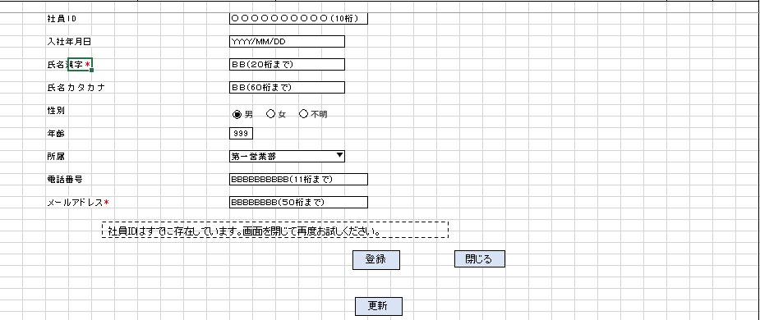
詳細設計書 | 論理名称 | K001 | システムID | KS | 改訂日 | 2023-04-11
 | 物理名称 | 社員情報登録画面 | システム名称 | 勤怠管理システム | 改訂者 | チーム2 濱

画面イメージ

IO関連
詳細設計書 |  |  | 論理名称 |  | K001 |  |  | システムID | KS |  | 改訂日 | 2023-04-11
 |  |  | 物理名称 |  | 社員情報登録画面 |  |  | システム名称 | 勤怠管理システム |  | 改訂者 | チーム2 濱

I/O関連図

社員情報一覧
ログイン
基本情報登録
 |  |  |  |  | ログインボタン |  |  |  |  | 追加ボタン

 |  |  |  |  |  |  |  |  |  | 登録ボタン
 |  |  |  |  |  |  |  |  |  | 更新ボタン
 |  |  |  |  |  |  |  |  |  | 閉じるボタン
 |  | DataBean

パラメータ一覧
No | 論理名称 |  |  | 物理名称 |  | I/O | 備考
1 | 社員ID |  |  | EMPLOYEE_ID |  | I
2
3
4
5
6
7
8
9
テーブル一覧
No | 論理名称 |  |  | 物理名称 |  | I/O | 備考
1 | T_EMPLOYEE |  |  | 社員情報 |  | I/O
2 | M_CODE |  |  | コードマスタ |  | O
3
4
5
6
7
8
9
ファイル一覧
No | 論理名称 |  |  | 物理名称 |  | I/O | 備考
1
2
3
4
5
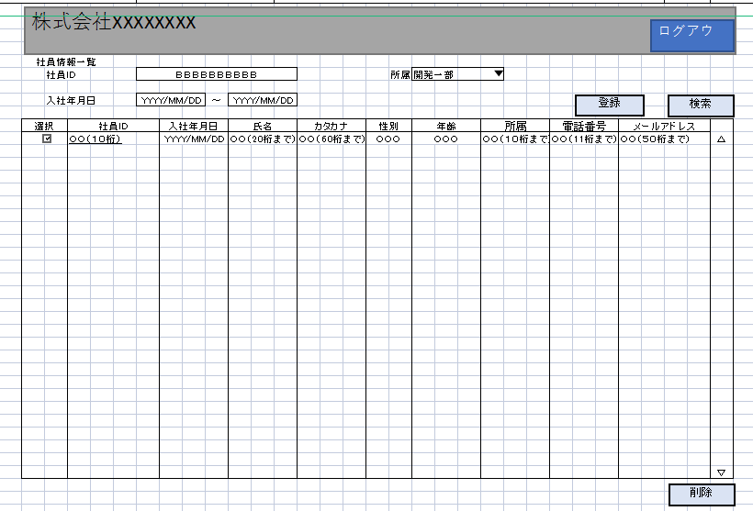
6
7
8
9

